Крепеж ГВОЗДЭК
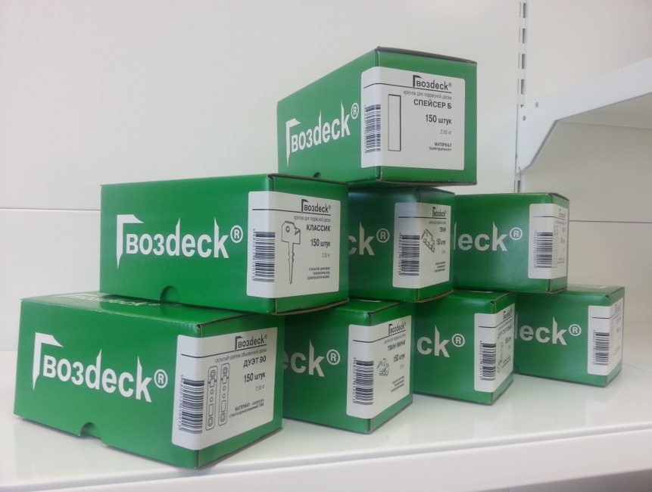
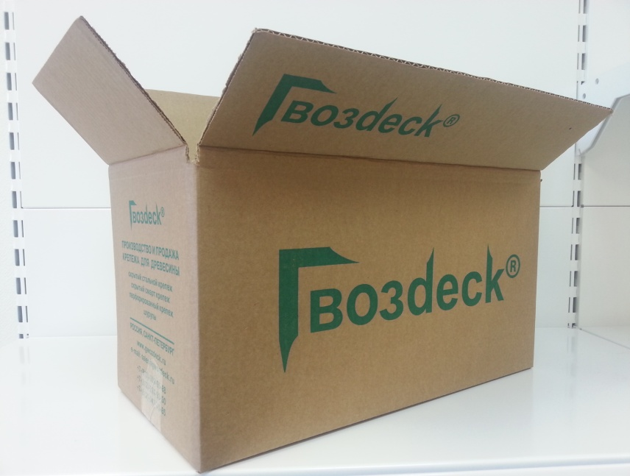
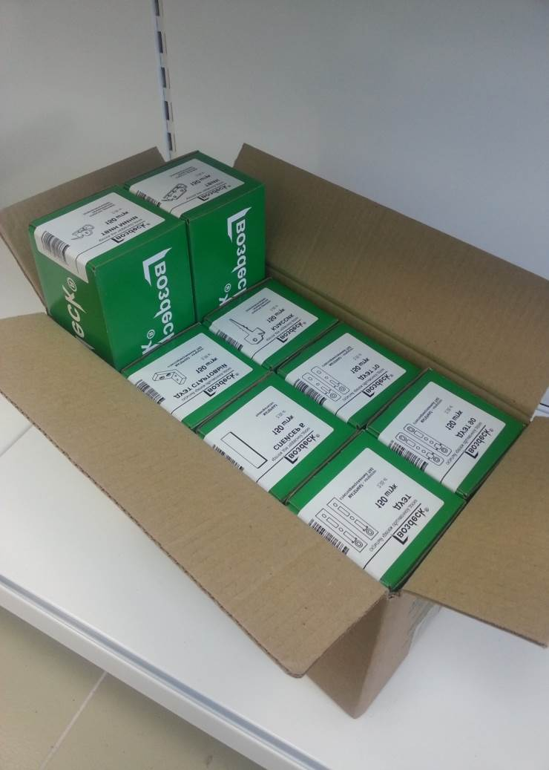
Офис: Санкт-Петербург, Ленинский проспект, д.153, офис 307
Склад: Санкт-Петербург, 7-й Предпортовый пр-зд , д. 14Н
8-(812)-309-95-88, 8-(812)-924-93-30
Прайс-лист на крепеж Гвозdeck с 15 апреля 2017 года

Артикул | Наименование | Ед. изм. | Упаковка | №1 |  | №2 |  | №3 |  | цена, руб
 |  |  |  | кол-во | вес, кг | кол-во | вес, кг | кол-во | вес, кг | 0-500 | 501-1500 | 1501-5000 | от 5000
1001.01 | крепеж КЛАССИК, сталь, ЦБ | шт | картон | 150 | 1.9 |  |  | 1200 | 15.4 | 18.0 | 17.5 | 17.0 | 16.5
1002.01 | крепеж КЛАССИК, сталь, ЦТД | шт | картон | 150 | 1.9 |  |  | 1200 | 15.4 | 19.0 | 18.5 | 18.0 | 17.5
5001.01 | крепеж КЛАССИК ( сталь, ЦБ) с саморезом 3,5*35, ЦБ | к-т | картон | 150 | 2.0 |  |  | 1200 | 16.5 | 19.0 | 18.5 | 18.0 | 17.5
5002.01 | крепеж КЛАССИК (сталь, ЦТД) с саморезом 3,5*35, ЦБ | к-т | картон | 150 | 2.0 |  |  | 1200 | 16.5 | 20.0 | 19.5 | 19.0 | 18.5

1003.01 | крепеж ТВИН, сталь, ЦБ | шт | картон | 100 | 1.7 |  |  | 800 | 13.8 | 20.0 | 19.5 | 19.0 | 18.5
1004.01 | крепеж ТВИН, сталь, ЦТД | шт | картон | 100 | 1.7 |  |  | 800 | 13.8 | 21.0 | 20.5 | 20.0 | 19.5

1005.01 | крепеж ТВИН МИНИ, сталь, ЦБ | шт | картон | 200 | 1.6 |  |  | 1600 | 13.0 | 17.0 | 16.5 | 16.0 | 15.5

1007.01 | крепеж ПРО, сталь, ЦТД | шт | картон | 150 | 1.6 |  |  | 1200 | 13.0 | 19.0 | 18.5 | 18.0 | 17.5

1014.01 | крепеж ВОЛНА, сталь, ЦБ | шт | картон | 50 | 1.8 |  |  | 400 | 15.0 | 18.0 | 17.5 | 17.0 | 16.5
1015.01 | крепеж ВОЛНА СТАРТОВЫЙ, сталь, ЦБ | шт | картон | 50 | 1.8 |  |  | 400 | 15.0 | 18.0 | 17.5 | 17.0 | 16.5

1009.02 | крепеж ДУЭТ-ФАСАД, ПА6 | пара | картон |  |  |  |  | 200 | 6.0 | 20.0 | 19.5 | 19.0 | 18.5
1013.02 | крепеж ДУЭТ 30, ПА6 | пара | п/эт |  |  | 100 | 1.2 | 800 | 9.6 | 12.0 | 12.0 | 12.0 | 12.0
1010.02 | крепеж ДУЭТ 70, ПА6 | пара | картон |  |  |  |  | 400 | 7.4 | 16.0 | 15.5 | 15.0 | 14.5
1011.02 | крепеж ДУЭТ 90, ПА6 | пара | картон |  |  |  |  | 200 | 5.5 | 21.0 | 20.5 | 20.0 | 19.5
1012.01 | крепеж ДУЭТ СТАРТОВЫЙ, ПА6 | шт | картон | 40 | 0.6 |  |  | 320 | 5.0 | 20.0 | 20.0 | 20.0 | 20.0

1016.01 | крепеж ТЕРРА (ПА6) | шт | картон | 100 | 0.6 |  |  | 800 | 4.8 | 11.0 | 11.0 | 11.0 | 11.0
5003.01 | крепеж ТЕРРА (ПА6) с саморезом 3,5*55, ЦЖ | к-т | картон | 100 | 0.7 |  |  | 800 | 6.0 | 15.0 | 14.5 | 14.0 | 13.5
5004.01 | крепеж ТЕРРА (ПА6) с саморезом 4,0*60, С1 | к-т | картон | 100 | 0.7 |  |  | 800 | 6.0 | 20.0 | 19.5 | 19.0 | 18.5

1015.01 | крепеж ТЕРМО (ПА6) | шт | картон | 100 | 0.3 |  |  | 800 | 2.4 | 11.0 | 11.0 | 11.0 | 11.0
5010.01 | крепеж ТЕРМО (ПА6) с саморезом 3,5*55, ЦЖ | к-т | картон | 100 | 0.7 |  |  | 800 | 6.0 | 15.0 | 14.5 | 14.0 | 13.5
5011.01 | крепеж ТЕРМО (ПА6) с саморезом 4,0*60, С1 | к-т | картон | 100 | 0.7 |  |  | 800 | 6.0 | 20.0 | 19.5 | 19.0 | 18.5

 | фасовочный полиэтиленовый пакет 50мкм
 | короб из микрогофра, 100*100*200мм
 | короб из картона Т-23, 200*200*400мм

Спейсеры ГВОЗДЭК
Офис: Санкт-Петербург, Ленинский проспект, д.153, офис 307
Склад: Санкт-Петербург, 7-й Предпортовый пр-зд , д. 14Н
8-(812)-309-95-88, 8-(812)-924-93-30
Прайс-лист на спейсеры Гвозdeck с 15 апреля 2017 года

Артикул | Наименование | Ед. изм. | Упаковка | Кол-во в упаковке | №2 |  | №3 |  | цена, руб
 |  |  |  |  | кол-во | вес, кг | кол-во | вес, кг | упаковка | шт.

 | Наборы А-спейсеров для выравнивания стен
5005.03 | А-спейсер, ПП, 1мм - 10шт, 3мм-10шт, 5мм-10шт, 7мм-10шт, 9мм-10шт | набор | полиэтилен | 50 | 1 | 0.1 | 10 | 1.2 | 150 | 3.00
1021.03 | А-спейсер, ПП, 1мм - 50шт | набор | полиэтилен | 50 | 1 | 0.1 | 10 | 1.2 | 150 | 3.00
1022.03 | А-спейсер, ПП, 3мм-50шт | набор | полиэтилен | 50 | 1 | 0.1 | 10 | 1.2 | 150 | 3.00
1023.03 | А-спейсер, ПП, 5мм-50шт | набор | полиэтилен | 50 | 1 | 0.1 | 10 | 1.2 | 150 | 3.00
1024.03 | А-спейсер, ПП, 7мм-50шт | набор | полиэтилен | 50 | 1 | 0.1 | 10 | 1.2 | 150 | 3.00
1025.03 | А-спейсер, ПП, 9мм-50шт | набор | полиэтилен | 50 | 1 | 0.1 | 10 | 1.2 | 150 | 3.00

 | Наборы А-спейсеров для фрормирования зазора
5008.03 | А-спейсер, ПП, 5мм-20шт, 9мм-20шт | набор | полиэтилен | 40 | 1 | 0.1 | 10 | 1.2 | 150 | 3.75
5009.03 | А-спейсер, ПП, 7мм-20шт, 9мм-20шт | набор | полиэтилен | 40 | 1 | 0.1 | 10 | 1.2 | 150 | 3.75

 | Наборы Б-спейсеров для выравнивания пола
5006.03 | Б-спейсер, ПП, 1мм-10шт, 2мм-10шт, 3мм-10шт, 4мм-10шт, 5мм-10шт, 6мм-10шт | набор | полиэтилен | 60 | 1 | 0.1 | 10 | 1.2 | 150 | 2.50
1026.03 | Б-спейсер, ПП, 1мм - 60шт | набор | полиэтилен | 60 | 1 | 0.1 | 10 | 1.2 | 120 | 2.00
1027.03 | Б-спейсер, ПП, 2мм-60шт | набор | полиэтилен | 60 | 1 | 0.1 | 10 | 1.2 | 120 | 2.00
1028.03 | Б-спейсер, ПП, 3мм-60шт | набор | полиэтилен | 60 | 1 | 0.1 | 10 | 1.2 | 150 | 2.50
1029.03 | Б-спейсер, ПП, 4мм-60шт | набор | полиэтилен | 60 | 1 | 0.1 | 10 | 1.2 | 150 | 2.50
1030.03 | Б-спейсер, ПП, 5мм-60шт | набор | полиэтилен | 60 | 1 | 0.1 | 10 | 1.2 | 150 | 2.50
1031.03 | Б-спейсер, ПП, 6мм-60шт | набор | полиэтилен | 60 | 1 | 0.1 | 10 | 1.2 | 150 | 2.50

 | А-спейсеры в промупаковке
1021.02 | А-спейсер для выравнивания, ПП, 1мм | шт | картон | 1000 |  |  | 1000 | 1.0 | 2000 | 2.00
1022.02 | А-спейсер для выравнивания, ПП, 3мм | шт | картон | 1000 |  |  | 1000 | 1.2 | 2200 | 2.20
1023.02 | А-спейсер для выравнивания, ПП, 5мм | шт | картон | 1000 |  |  | 1000 | 1.5 | 2400 | 2.40
1024.02 | А-спейсер для выравнивания, ПП, 7мм | шт | картон | 1000 |  |  | 1000 | 1.7 | 2600 | 2.60
1025.02 | А-спейсер для выравнивания, ПП, 9мм | шт | картон | 1000 |  |  | 1000 | 2.0 | 2600 | 2.60

 | Б-спейсеры в промупаковке
1026.02 | Б-спейсер для выравнивания, ПП, 1мм | шт | картон | 1000 |  |  | 1000 | 1 | 1500 | 1.50
1027.02 | Б-спейсер для выравнивания, ПП, 2мм | шт | картон | 1000 |  |  | 1000 | 1.2 | 1500 | 1.50
1028.02 | Б-спейсер для выравнивания, ПП, 3мм | шт | картон | 1000 |  |  | 1000 | 1.3 | 1500 | 1.50
1029.02 | Б-спейсер для выравнивания, ПП, 4мм | шт | картон | 1000 |  |  | 1000 | 1.4 | 1500 | 1.50
1030.02 | Б-спейсер для выравнивания, ПП, 5мм | шт | картон | 1000 |  |  | 1000 | 1.5 | 1500 | 1.50
1031.02 | Б-спейсер для выравнивания, ПП, 6мм | шт | картон | 1000 |  |  | 1000 | 1.6 | 1500 | 1.50

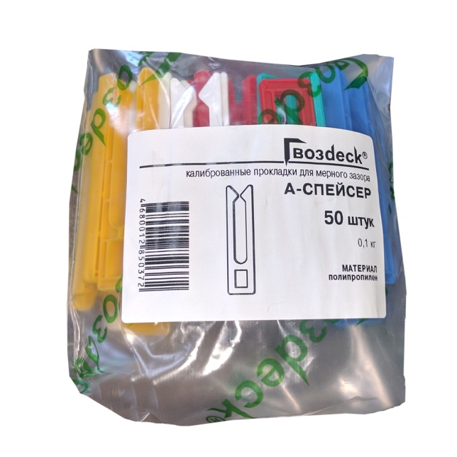
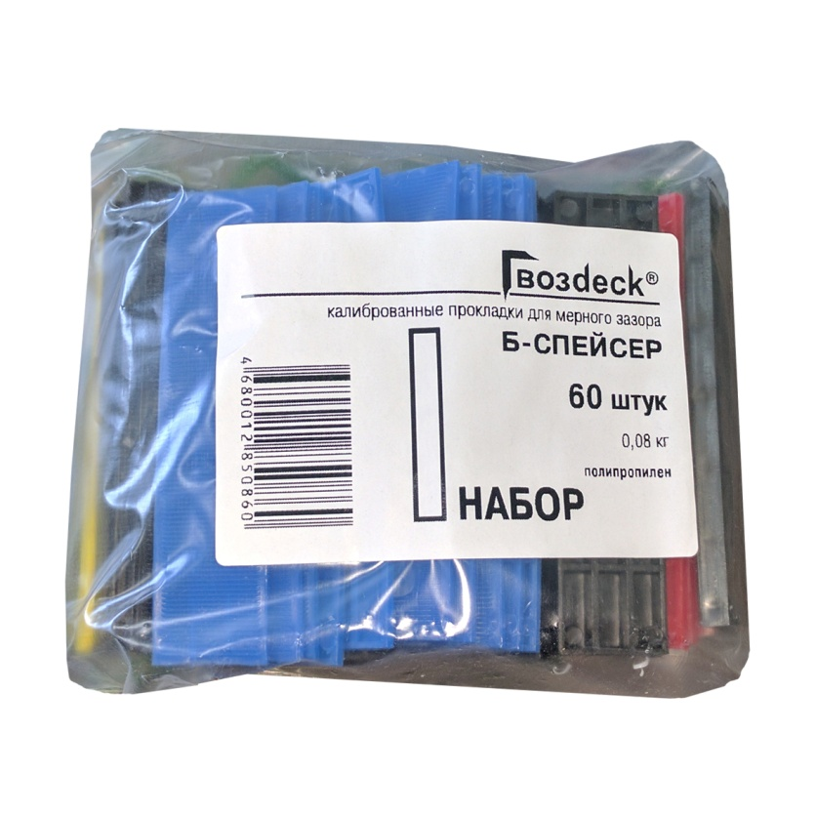
 | фасовочный полиэтиленовый пакет 70мкм, 180*250мм, 180*500мм - для дуэт-фасад
 | короб из микрогофра, 100*100*200мм
 | короб из картона Т-23, 200*200*400мм

